CollectiveAccess
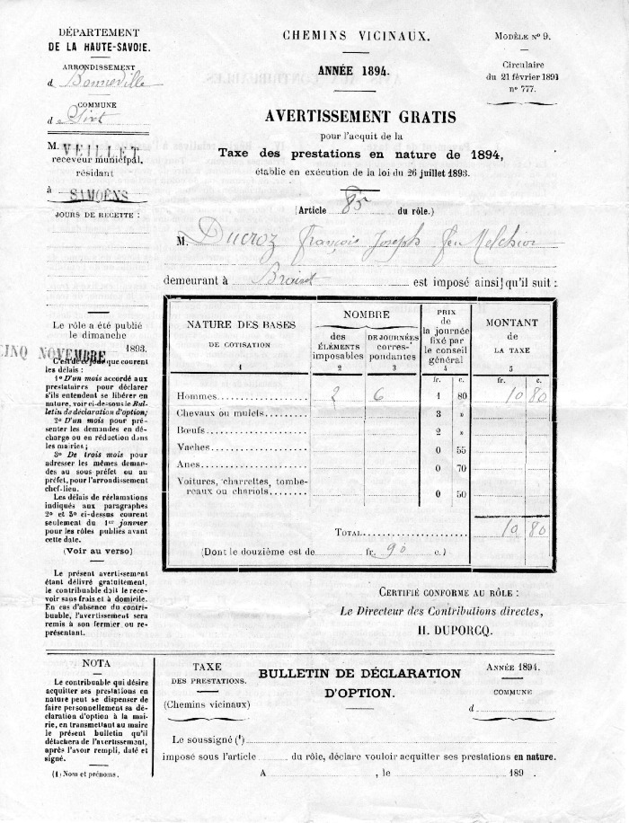
Image | Object | Description | Date
 | Chemins Vicinaux (14-001) | Taxe des prestations en nature pour un chemin vicinal en 1894 pour Ducroz François Joseph feu Melchior habitant au Brairet.
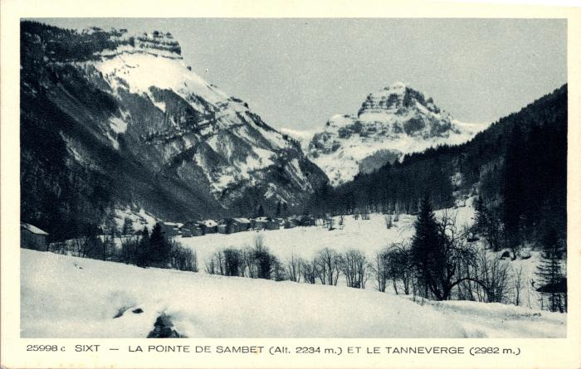 | La pointe de Sambet, le "Tanneverge" et le hameau du Brairet l'hiver (2-983) | La pointe de Sambet, le "Tanneverge" et le hameau du Brairet l'hiver
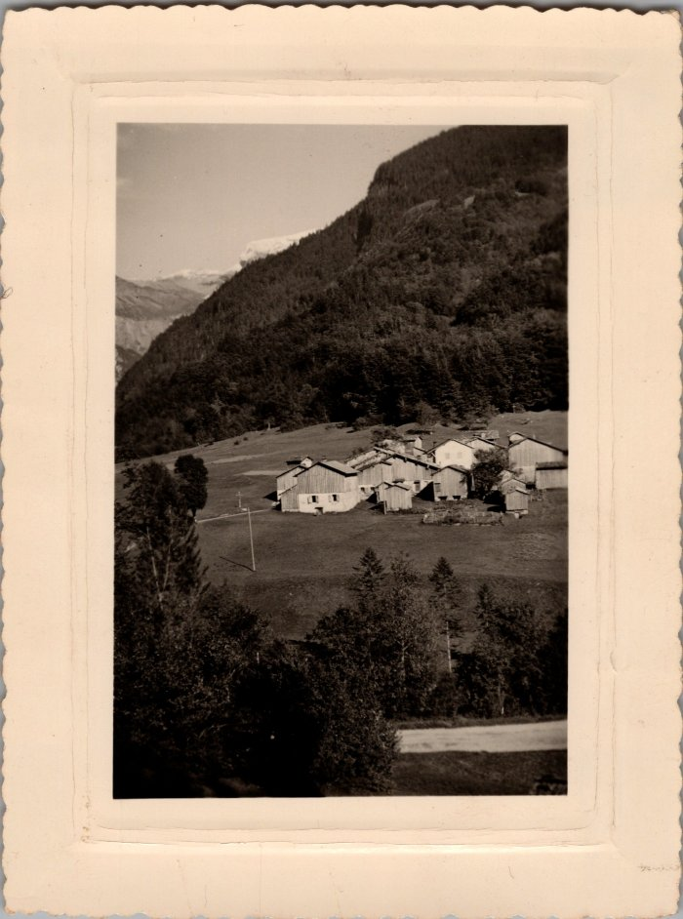
 | Photo vue du Brairet (29-007) | Photo vue du Brairet

